Остаток ( ОБЩИЙ)
в ОТЧЕТЫ - Добавить раздел - Остаток вагонов
1. Остаток вагонов ( ОБЩИЙ)
2. Остаток ИТОГ

1. Остаток вагонов ( ОБЩИЙ) |  |  |  |  |  | ОТЧЕТ АНАЛОГИЧНЫЙ отчету " ОПЕРАТИВНЫЙ ОСТАТОК НА АМКР"

Делим экран на три части | 1. Календарь . 2. Фильтры 3 . Массив вагонов

 |  |  |  |  |  |  | Фильтр по дате :
 |  |  |  |  |  |  | 1. Добавить - Текущая дата. При выборке данного фильтра формируется массив на текущую дату и время
 |  |  |  |  |  |  | 2. Ж.д. сутки - отчет формируется на выбранные сутки на 20:00 ( например выбрали сутки 10.05.2023 - отчет сформировался на 10.05.2023 20:00)
 |  |  |  |  |  |  | 3. Календарные сутки - отчет формируется на выбранные сутки на 23:59 ( например выбрали сутки 20.05.2023 - отчет сформировался на 20.05.2023 23:59)
 |  |  |  |  |  |  | 4. Произвольный выбор - в календаре выбираем дату и время . Отчет формируется на заданную дату
 |  |  |  |  |  |  | 5. От начала месяца -
 |  |  |  |  |  |  | 6. Отчетный период - выбираем месяц

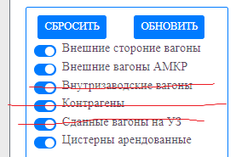
 |  |  |  |  |  | Всего вагонов | 1741

 |  |  |  | № п/п | № вагона | № накладнй | Оператор по АМКР | Разм | Разм текущ. | Род ваг. | Грузоподъемность | Тип ваг. | Груз ПРИБ | Сертиф. данные | Станц. ОТПР | Цех получ. | Груз ПОГР SAP | Станция ПОГР SAP | Склад ПОГР SAP | Груз ОТПР | Станция назначения | Цех ПОГР | Текущая станция | Ж.д. путь | Операция с ваг. | Состояние ваг. | Дата приема | Дата приема АКТ | Простой УЗ | № письма | Дата письма | Код станции | Станция назначения

 |  |  |  |  |  |  |  |  |  |  |  |  |  |  |  |  |  |  |  | будет заполняться позже |  |  |  |  | будет заполняться позже

 |  |  |  |  |  |  |  |  |  |  |  |  |  |  |  |  |  |  |  |  |  |  |  |  |  |  |  |  | считаем от момента приема до текущего времени.
Из данного отчета исключаем внутризаводкие вагоны, Контрагентов, Сданные вагоны на УЗ) ( описать условие по каждому) |  |  |  |  |  |  |  |  |  |  |  |  |  |  |  |  |  |  |  |  |  |  |  |  |  |  |  |  | Считается только при выборе времени - текущая дата.

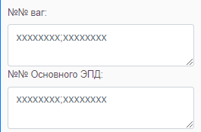

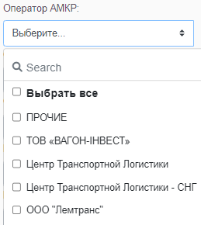

 |  | Краткое название оператора

 |  | Множественный выбор

Разметка текущая |  | Множественный выбор

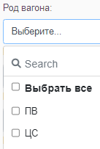

Тип вагона

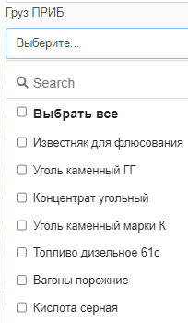

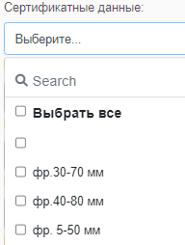

 |  | Множественный выбор

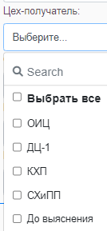

Склад погрузки SAP

Станция назначения SAP

 |  | Множественный выбор | Будет выбор после реализации функционала - "Постановка вагонов под погрузку"

 |  | Множественный выбор | Будет выбор после реализации функционала - "Постановка вагонов под погрузку"

 |  | Множественный выбор | Будет выбор после реализации функционала - "Постановка вагонов под погрузку"

 |  | Множественный выбор

Ж.д. путь нахождения вагона |  | Множественный выбор

Операция с вагоном |  | Будет выбор после реализации функционала - "Постановка вагонов под погрузку/выгрузку"

Состояние вагона |  | Будет выбор после реализации функционала - "Постановка вагонов под погрузку/выгрузку"

Вагоны без ПИСЕМ |  | установить признак

Запрет ОТК |  | установить признак

4 вкладка
4 вкладка - Род вагона |  |  |  | Фильтр по дате :
 |  |  |  | 1. Добавить - Текущая дата. При выборке данного фильтра формируется массив на текущую дату и время
 |  |  |  | 2. Ж.д. сутки - отчет формируется на выбранные сутки на 20:00 ( например выбрали сутки 10.05.2023 - отчет сформировался на 10.05.2023 20:00)
 |  |  |  | 3. Календарные сутки - отчет формируется на выбранные сутки на 23:59 ( например выбрали сутки 20.05.2023 - отчет сформировался на 20.05.2023 23:59)
 |  |  |  | 4. Произвольный выбор - в календаре выбираем дату и время . Отчет формируется на заданную дату

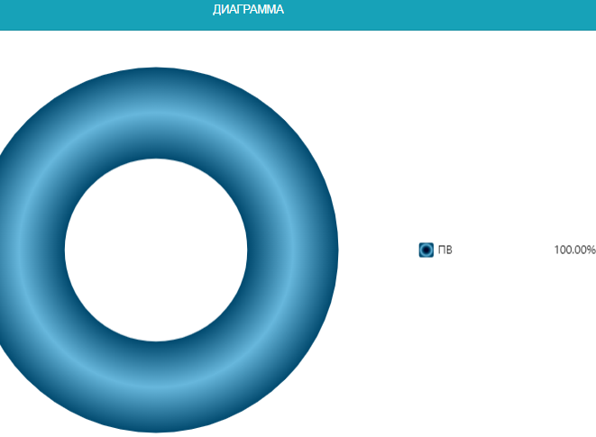
 |  |  |  | При выборе в фильтрах "Род вагона", " Станция нахождения", "Оператор" - отчет формируется по заданным параметрам
Делим экран на две части

Род вагона | Кол-во | %
ПВ | 800 | 93.0 | Выстроить по убыванию
ЦС | 50 | 5.8
КР | 10 | 1.2
итого | 860 | 100

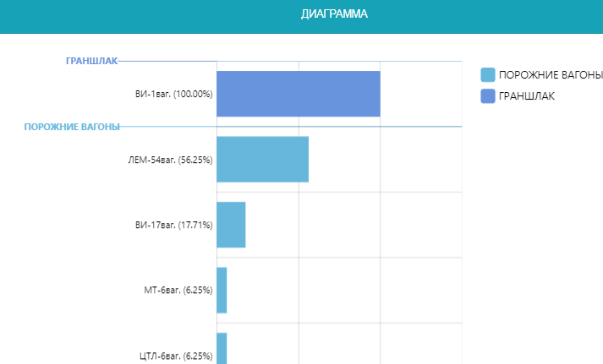
 |  | В нижней части разбиваем по станциям

Станция | Кол-во ваг | %
ПВ
Восточная-Сортировочная | 700 | 87.5 | Выстроить по убыванию
Прокатная | 50 | 6.3
Южная | 50 | 6.3
ИТОГО С/С | 800 | 100.0
ЦС
Коксовая | 20 | 40.0
Аглофабрика ГД | 30 | 60.0
ИТОГО ДР | 50

5 вкладка
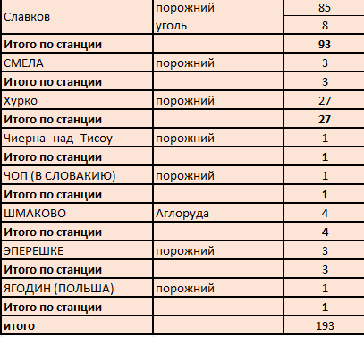
5 вкладка - Станция отправления |  |  | Фильтр по дате :
 |  |  | 1. Добавить - Текущая дата. При выборке данного фильтра формируется массив на текущую дату и время
Отчет формируется по станции отправления и роду грза. |  |  | 2. Ж.д. сутки - отчет формируется на выбранные сутки на 20:00 ( например выбрали сутки 10.05.2023 - отчет сформировался на 10.05.2023 20:00)
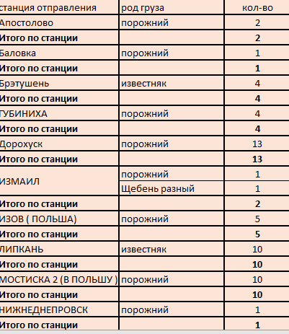
 |  |  | 3. Календарные сутки - отчет формируется на выбранные сутки на 23:59 ( например выбрали сутки 20.05.2023 - отчет сформировался на 20.05.2023 23:59)
 | % | % по итогу каждой станции . Выстроить по убыванию | 4. Произвольный выбор - в календаре выбираем дату и время . Отчет формируется на заданную дату

 |  |  | При выборе в фильтре "Оператор" , "Станции отправления", "Груз ПРИБ" - отчет формируется по заданным параметрам

